Sheet1
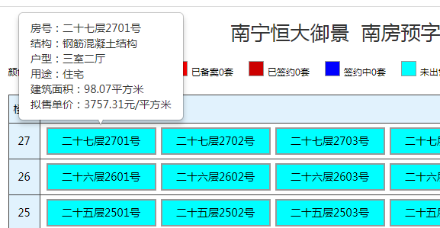
url | http://www.nnfcxx.com/vipdata/fcj.php?list=xjspf&ctg=0&gsmc=%E4%B8%87%E7%A7%91

序号 | 公司名称 | 项目名称 | 项目坐落 | 预售证号 | 预售面积 | 批准时间 | 栋号 | 套数 | 楼层 | 房号 | 销售状态 | 结构 | 户型 | 用途 | 建筑面积 | 拟售单价
 | 南宁锦华御府房地产开发有限公司 | 南宁恒大御景 | 良庆区红玉路4号南宁恒大御景8号楼,9号楼 | 南房预字(2018)第026号 | 33636 | 2018-01-18 | 9号楼 | 144 | 27 | 二十七层2701号 | 未出售 | 钢筋混凝土结构 | 三室二厅 | 住宅 | 98.07平方米 | 3757.31元/平方米

